Sheet1
qweasdzxcrfvtgbnhyiuokmljp

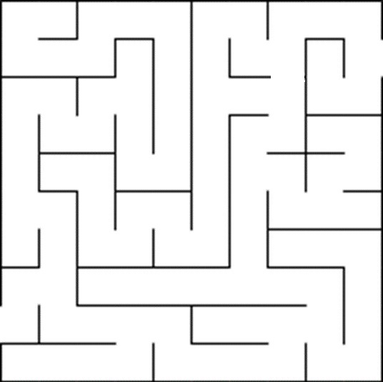
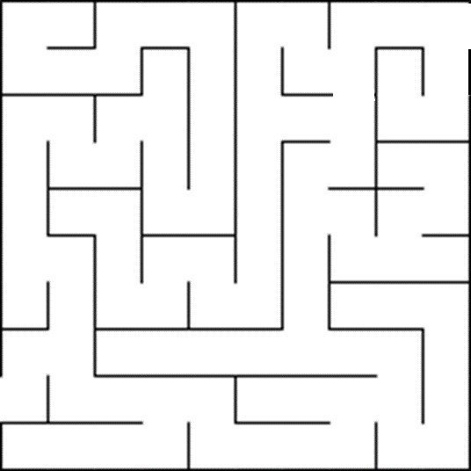
 | A | B | S | D | Y | W | Q | L | J | P | A | B | S | D | Y | W | Q | 24 | 25 | 26
 | G | I | K | D | H | A | S | M | R | A | G | I | K | D | H | A | S | 23 | R | A
 | V | J | S | C | E | X | L | K | O | S | V | J | S | C | E | X | L | 22 | O | S
 | H | F | B | C | F | V | U | O | N | H | H | F | B | C | F | V | 20 | 21 | N | H
 | J | G | K | L | Q | X | I | T | D | W | J | G | K | L | Q | X | 19 | T | D | W
 | I | Y | M | P | E | U | Y | I | A | I | I | Y | M | P | E | U | 18 | I | A | I
 | Q | W | L | R | T | Y | H | T | W | N | Q | W | L | R | T | Y | 17 | T | W | N
 | W | E | M | O | V | H | N | B | G | I | 2 | 3 | M | O | V | H | 16 | 15 | 14 | I
qweasdzxcrfvtgbnhyiuokmljp | Q | A | S | D | Z | N | J | V | T | G | 1 | 4 | 5 | 6 | 7 | N | J | 12 | 13 | G
 | M | I | S | T | X | C | R | F | G | G | M | I | S | T | 8 | 9 | 10 | 11 | G | G

